关系图
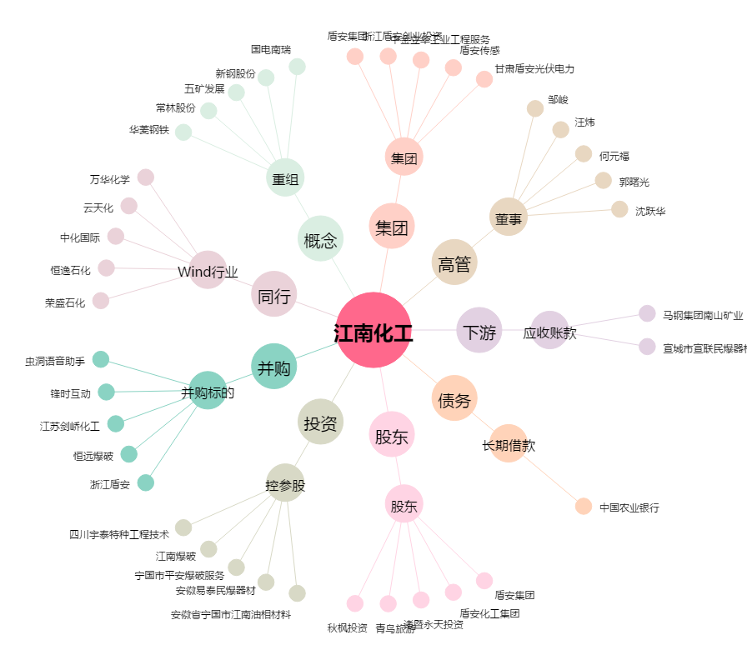
江南化工[002226.SZ] - 关系概览图

